汇总
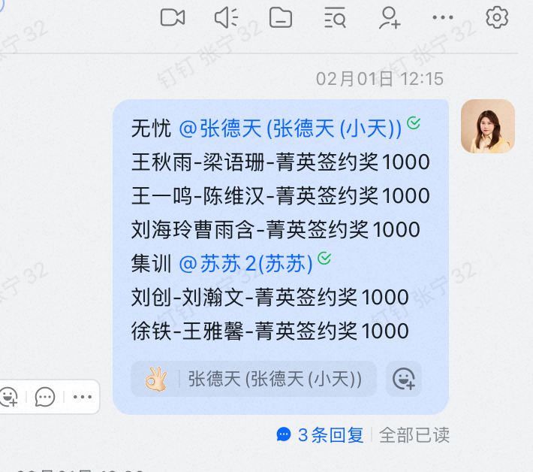
序号 | 工号 | 姓名 | 部门 | 岗位 | 薪资项目 | 金额 | 备注 | 说明
1 | 238256 | 赵星火 | 考研个性化 | 学习顾问 | 月度绩效 | 600.00 |  | 兵种 | 薪资名称 | 标化薪资项目请选择
3 | 404905 | 李涛 | 考研个性化 | 学习顾问 | 月度绩效 | 1200.00 |  | 顾问 | 月绩效 | 月度绩效
4 | 238256 | 赵星火 | 考研个性化 | 学习顾问 | 提成奖金 | 49502.74 |  |  | 业绩提点 | 提成奖金
5 | 341422 | 谭悦 | 考研个性化 | 学习顾问 | 提成奖金 | 55756.03 |  |  | 转介绍额外激励 | 提成奖金
6 | 404905 | 李涛 | 考研个性化 | 学习顾问 | 提成奖金 | 0.00 |  |  | PK赛激励 | 其他业绩奖金
7 | 341422 | 谭悦 | 考研个性化 | 学习顾问 | 转介绍额外激励 | 143.96 |  | 特殊项 | 业绩回算正数 | 往月薪资补发
 |  |  |  |  |  |  |  |  | 业绩回算负值 | 业绩扣款
菁英签约明细

绩效核算
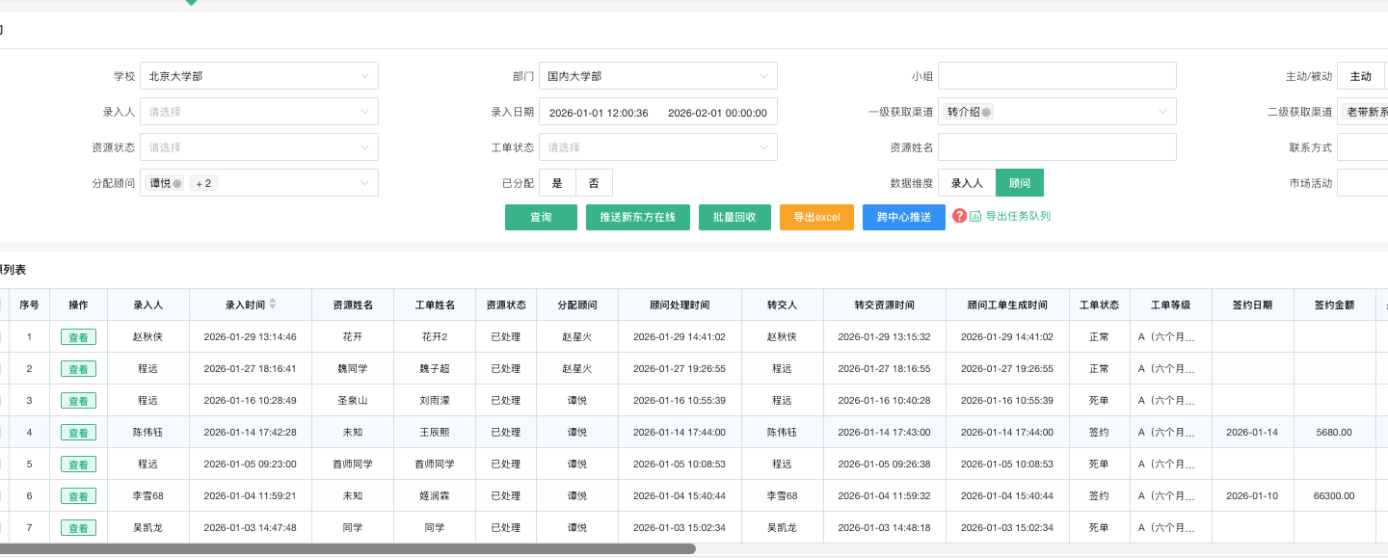
顾问 |  |  | 转介绍 |  |  |  |  |  |  | 签约率 |  |  |  |  |  |  | 日常管理
工号 | 顾问姓名 | 备注 | 工单目标 | 工单实际 | 完成率 | 签约目标 | 签约实际 | 完成率 | 占比 | 主动目标 | 主动实际 | 完成情况 | 被动目标 | 被动实际 | 完成情况 | 占比 | 自签占比目标比 | 实际 | 占比 | 回访时效 | 占比 | 得分
238256 | 赵星火 |  | 2 | 2 | 100% | 2 | 0.0 | 0% | 30% | 25% | 53% | 完成 | 10% | 29.0% | 完成 | 40% | 30% | 31% | 20% | 合格 | 10% | 70
404905 | 李涛 | 结束保护期 | 2 | 0 | 0% | 2 | 0.0 | 0% | 30% | 10% | 17% | 完成 | 10% | 6.7% | 完成 | 40% | 30% | 32% | 20% | 合格 | 10% | 60
341422 | 谭悦 | O3无考核指标 | 2 | 5 | 250% | 2 | 7.20 | 360% | 30% | 25% | 44% | 完成 | 10% | 24.4% | 完成 | 40% | 30% | 11% | 20% | 合格 | 10% | 80

